PLANS ISOLEMENT (Portrait)
 | PLANS D'ISOLEMENT | RÉFÉRENCE |  | PAGE
 |  | OXO-629-E8582 |  | 1
ATELIER |  | RÉVISION | DATE
OXOCHIME |  | 0 | 2026-07-09

V4
V2

CONTROLE ZERO ENERGIE

CHANGEMENT DE LA MANCHETTE
V1
TP1
V3

V5
HV 8582 A -14%

V6

CHANGEMENT DE LA MANCHETTE

V8

V9 fuyarde
CONTROLE ZERO ENERGIE

V7 échaf

 | PLANS D'ISOLEMENT | RÉFÉRENCE |  | PAGE
 |  | OXO-629-E8582 |  | 2
ATELIER |  | RÉVISION | DATE
OXOCHIME |  | 0 | 2026-07-09

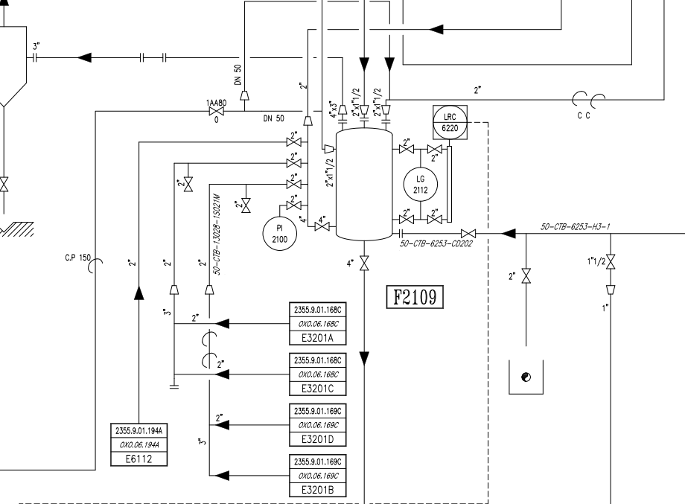

V3

V4 (Zéro énergie)

PLANS PLATINAGE & JOINTS
 | PLANS DE PLATINAGE et JOINTS TOUCHÉS | RÉFÉRENCE |  | PAGE
 |  | OXO-810-E3201B CDTS |  | 1
ATELIER |  | RÉVISION | DATE
OXOCHIMIE |  | 0 | 2026-07-08

JT1

JT2
JT3

JT4

JT5

